BK회계서비스구현화면설계
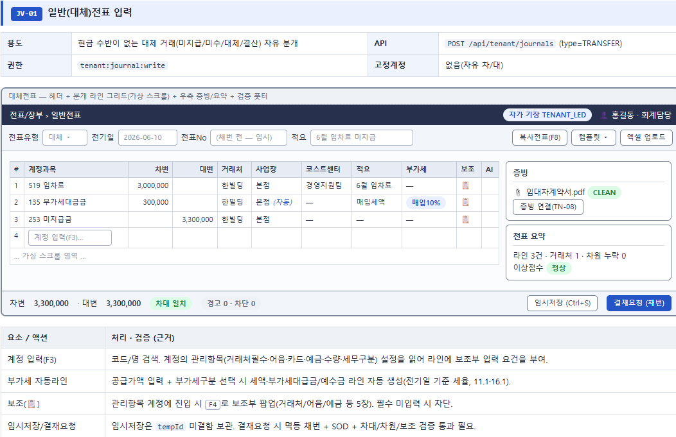
COMMENT

1. 코스트센터/프로젝트별 등은 입력시 선택사항이 되어야 함.

2. 부가세자동라인 : 부가세계정코드를 입력하지 않으면 생성되지 않음.

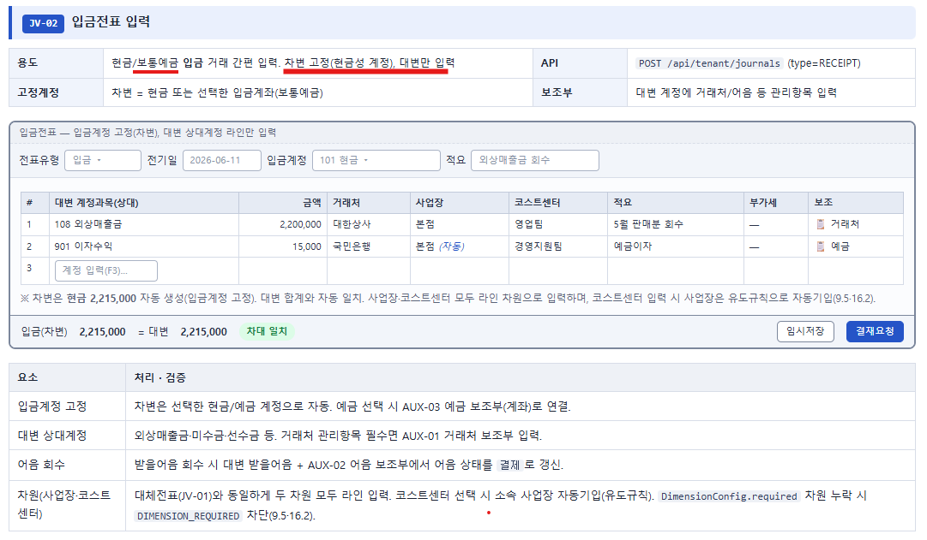

1. 간편입력(고정값)은 현금의 경우만, 보통예금은 대체전표사항임
2. 입금전표, 출금전표 메뉴가 따로 있을 필요가 없음. 현금(고정값)이 차변이면 입금전표, 대변이면 출금전표가 됨.
3. 대변상대계정 : 입금,출금전표의 상대값(고정값)은 현금이므로 외상매출금, 미수금, 선수금등의 계정과목이 올 수 없으며, 이 계정과목을 사용하려 할 경우 대체전표가 되어야 함.
4. 어음회수 : 대체전표에서 구현되어야 함.

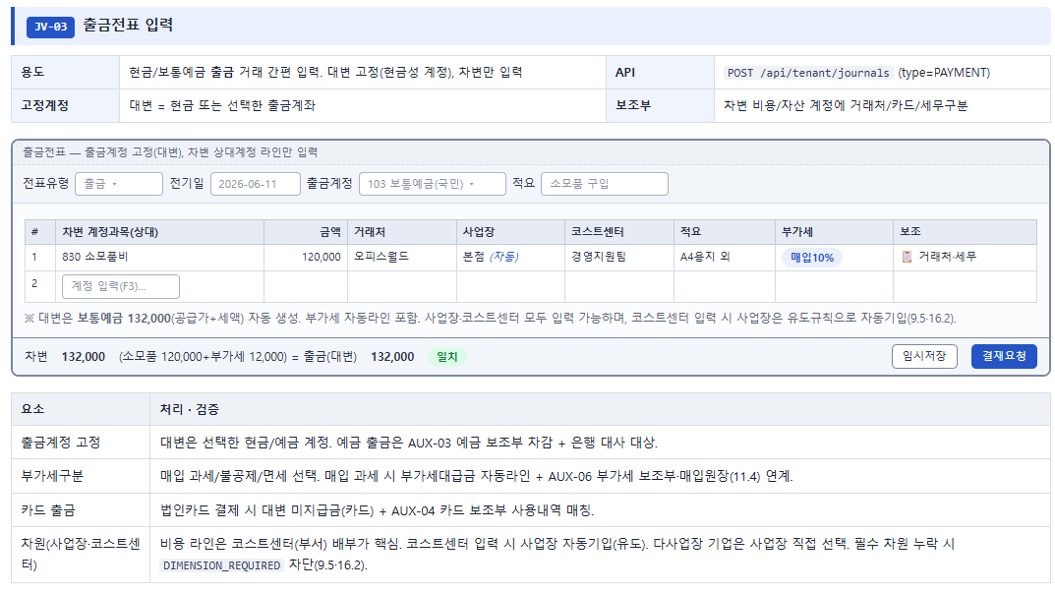

1. 출금전표에서 부가세계정을 사용할 경우 전표번호 채번에 문제가 발생됨. 임의로 전표번호를 수정해 줘야 하는 불편이 발생.
2. 카드출금의 경우 일반적으로 보통예금에서 인출되므로, 대체전표사항임

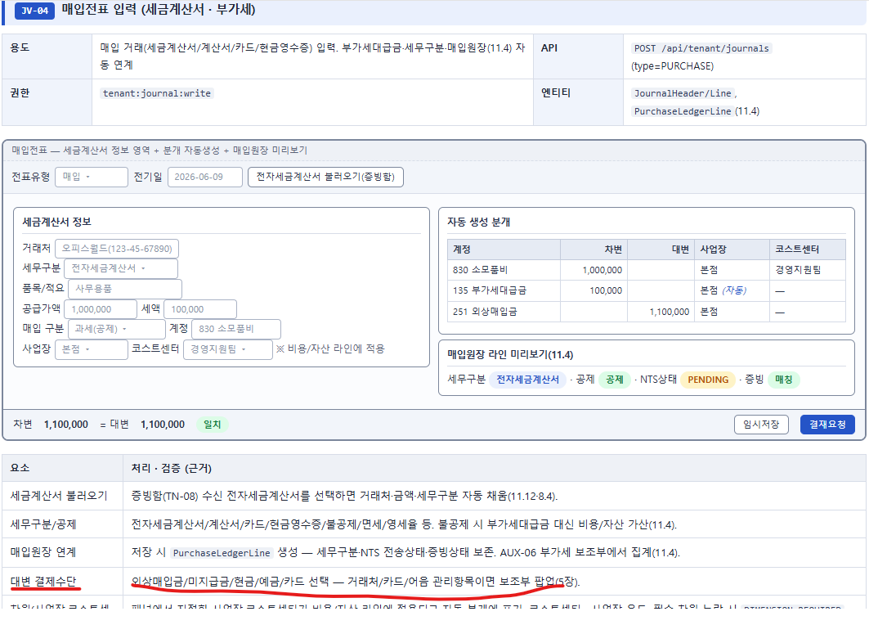

1. 대변계정은 5개중에 선택하는 것보다 원하는 계정과목코드를 입력하는 것, 또는 선택한 분개들의 상대계정을 일괄변경할 수 있는 기능등이 필요함.
2. 외부 기장자료 대량 업로드 기능을 보완해주세요.
3. 거래처 마스터 검증기능은 있나요? (사업자등록번호, 휴/폐업여부등)
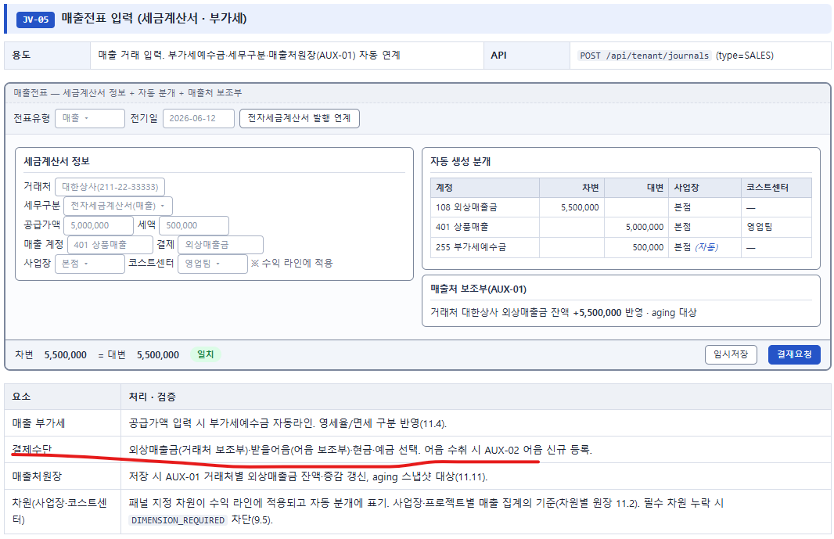
4. 입력화면을 건건이 확인해야 하는건가요? 한꺼번에 볼 수는 없나요?

1. 차변계정은 4개중에 선택하는 것보다 원하는 계정과목코드를 입력하는 것, 또는 선택한 분개들의 상대계정을 일괄변경할 수 있는 기능등이 필요함.

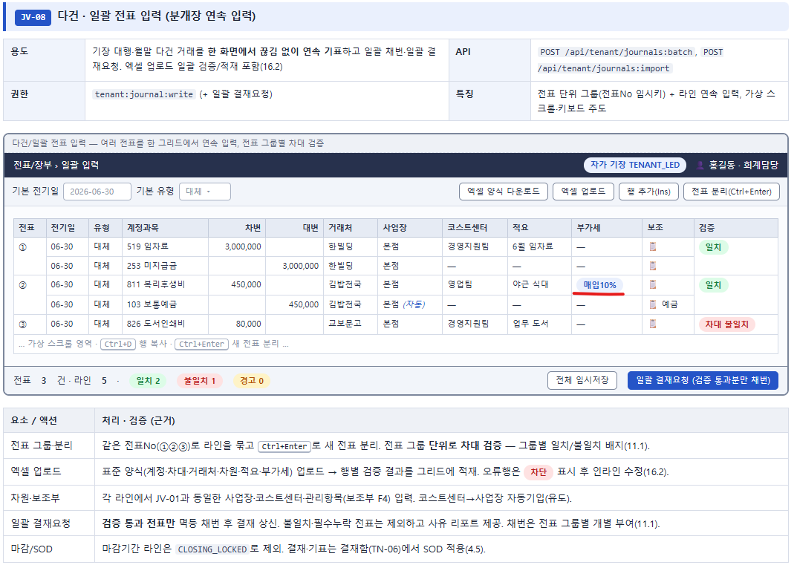

1. '매입10%'는 어떤 의미인가요?

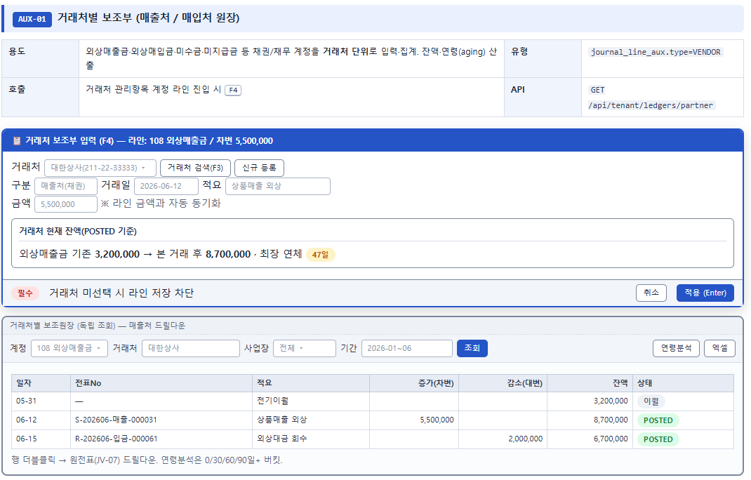

1. 아래 정보 표시 필요
1) 외화 채권/채무의 경우, '외화/발생시 적용환율' 등의 정보표시
2) 이 금액이 신규채권인지
3) 기존 채권의 일부 회수인지
4) 특정 청구건 반제인지
5) 대손/조정인지
6) 전표번호와 어떤 관계인지
7) 선수금/선급금 대체 건인지

2. 조회조건의 세분화 : 잔액만 조회, 연체건만 조회, 미반제건만 조회등

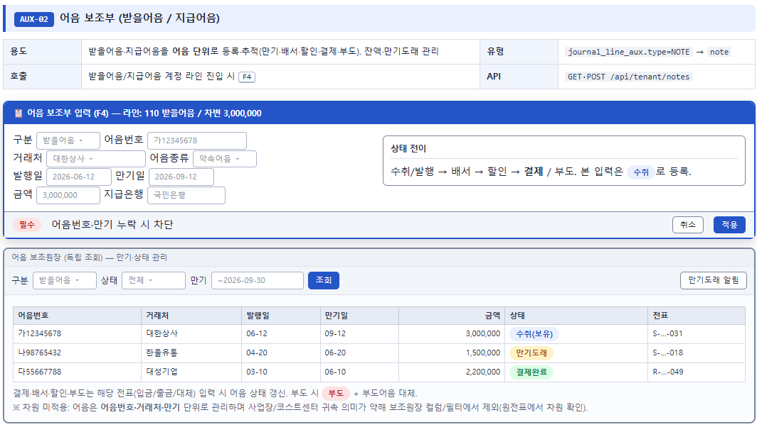

1. 원전표 → 증빙 → 상태변경이력 → 부도/결제 후속전표까지의 추적구조필요

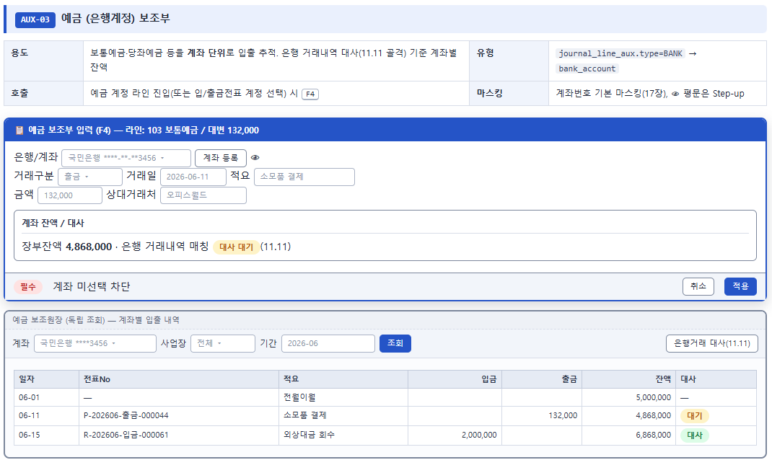

1. 예금보조부는 왜 만드신건가요??

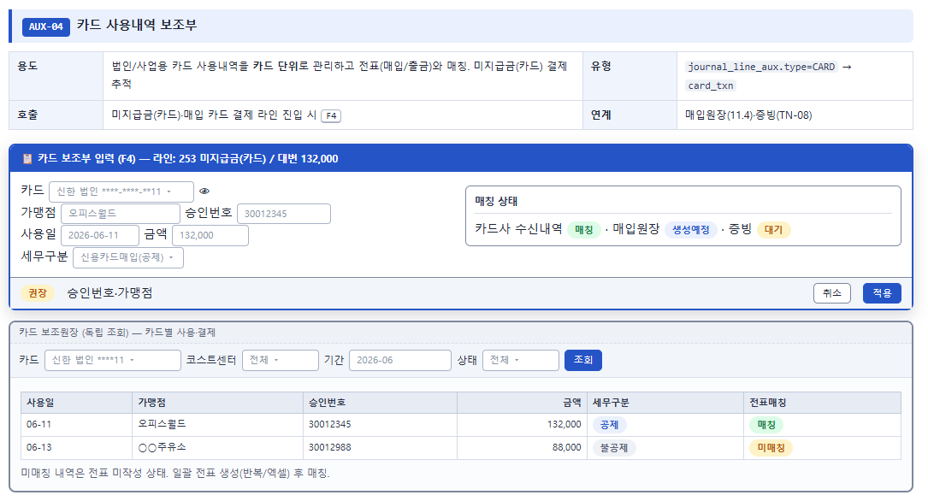
1. 자동전표생성을 생각한 보조부인가요? 부가세신고연동, 파투아 역할을 소화하는 보조부를 만드시려고 하시는건지?

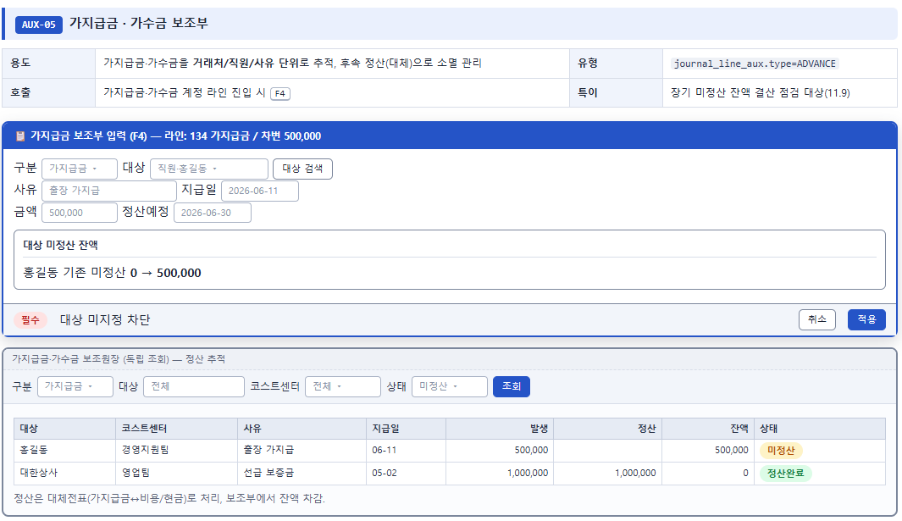

1. 거래처원장으로 조회하면 되는 계정과목입니다. 따로 만드신 이유는? 세무조정시 가지급금 인정이자 계산과 연동해서 개발하시려는 건가요?

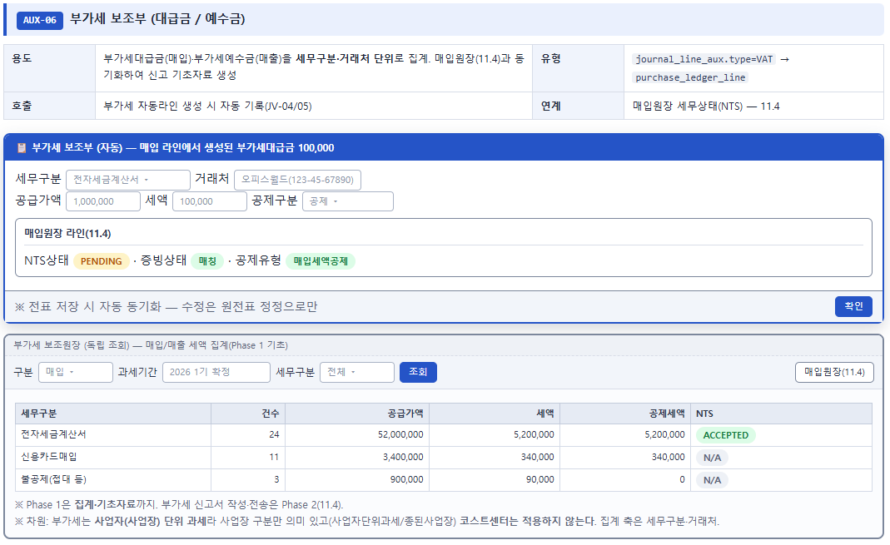

1. NTS PENDING 상태를 표시한건 세금계산서발행 프로그램 개발을 생각하고 하신건가요?
2. 화면구성이 잘 이해가 되지 않습니다. 위하고의 보조부 기능을 가져와 주셨으면 합니다.

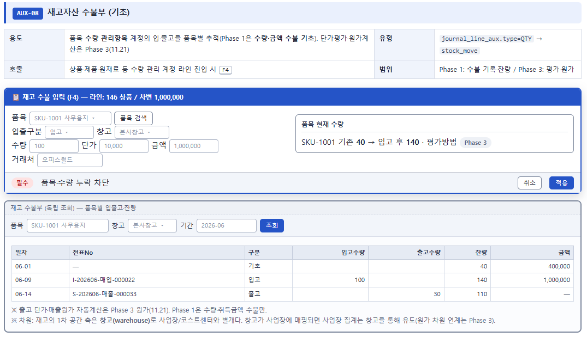

1. 재고수불부는 2차개발기간에…

